Sheet1
Chuỗi TT | Quần thể ban đầu | Giá trị x | f(x) = x * x | Xác suất (Prob) | % Prob | Số lượng dự kiến | Số lượng thực tế
1 | 01100 | 12 | 144 | 0.1247 | 12.47 | 0.5908 | 1
2 | 11001 | 25 | 625 | 0.5411 | 54.11 | 2.5641 | 2
3 | 00101 | 5 | 25 | 0.0216 | 2.16 | 0.1026 | 0 | Loại
4 | 10011 | 19 | 181 | 0.1567 | 15.67 | 0.7426 | 1
Tổng |  |  | 1155 | 0.84 |  | 4.00 | 4
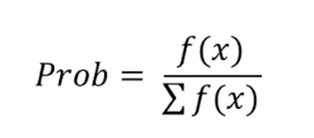
Trung bình |  |  | 243.75 | 0.21 |  | 1.00 | 1
Giá trị tối đa |  |  | 625 | 0.5411 |  | 2.5641 | 2

Chuỗi TT | NST cha mẹ | Điểm lai ghép | NST mới | Giá trị x | f(x) = x * x
1 | 0110|0 | 4 | 01101 | 13 | 169
2 | 1100|1 |  | 11000 | 24 | 576
3 | 11|001 | 2 | 11011 | 27 | 729
4 | 10|011 |  | 10001 | 17 | 289
Tổng |  |  |  |  | 1763
Trung bình |  |  |  |  | 440.75
Giá trị tối đa |  |  |  |  | 729

625 | 729

Chuỗi TT | NST sau khi lai ghép | Đột biến NST để lật | NST sau khi đột biến | Giá trị x | f(x) = x * x |  | * NST đột biến là ngẫu nhiên, nhưng bit đầu tiên nên được đảo ngược lại
1 | 01101 | 10000 | 11101 | 29 | 841
2 | 11000 | 00000 | 11000 | 24 | 576
3 | 11011 | 00000 | 11011 | 27 | 729
4 | 10001 | 00101 | 10100 | 20 | 400
Tổng |  |  |  |  | 2546
Trung bình |  |  |  |  | 636.50
Giá trị tối đa |  |  |  |  | 841

625 | 729 | 841

